Hoja1
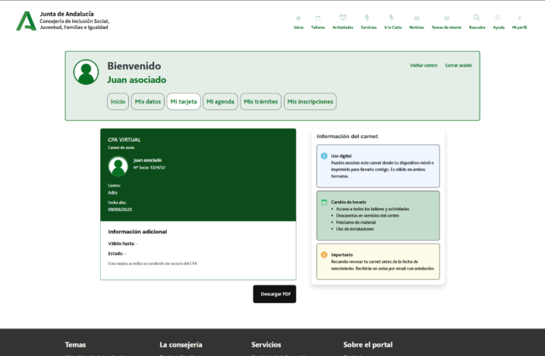

Enunciado de la historia |  |  |  | Criterios de aceptación
Identificador (ID) de la historia | Rol | Característica / Funcionalidad | Razón / Resultado | Número (#) de escenario | Criterio de aceptación (Título) | Contexto | Evento | Resultado / Comportamiento esperado
HU-CPA-8100-MI-TARJETA-USUARIO-CPA-VIRTUAL | Como persona Socia que accede desde la parte privada de CPA Virtual a la opción de menú 'Gestión Mi CPA Personas Socias/Usuarias.Mi Tarjeta:Descarga/Ver Tarjeta Identificativa'. | La persona Socia podrá consultar y descargar su tarjeta identificativa. | La persona Socia podrá consultar y descargar su tarjeta identificativa. | 1 | Formulario Tarjeta Identificativa CPA Virtual | Una vez la persona Socia haya accedido desde la parte privada del aplicativo CPA Virtual a la opción de menú 'Gestión Mi CPA Personas Socias/Usuarias.Mi Tarjeta:Descarga/Ver Tarjeta Identificativa' se le presentará el formulario detallado en esta HU. | N/A | Se le presentará a la persona Socia/usuaria, el formulario desde dónde podrá consultar y descargar su tarjeta identificativa. Mediante la operación 'consultaTarjetaIdentificativaPersonaSocia' de los tipos de contenido 'Usuarios' y 'PersonasSocias', se obtendrá el fichero multimedia con la imagen de la tarjeta identificativa de la persona Socia.
 |  |  |  |  | Cabecera
 |  |  |  | 2 | Tarjeta identificativa | Se presenta un campo multimedia. No editable. Presentará la imagen de la tarjeta identificativa de la persona Socia. | N/A | Se presentará la imagen obtenida en el formulario.
 |  |  |  | 3 | Botón Descargar PDF | Se presenta en el formulario el botón Descargar | Si se decide pulsar. | Será posible descargar el fichero multimedia de la persona Socia.
 |  |  |  | 4 | Botón Volver | Se presenta en el formulario el botón Volver | Si se decide pulsar. | Permitirá salir del presente formulario y volver al Menu principal de la parte privada de CPA Virtual (HU-CPA-0051-ACCESO-PARTE-PRIVADA-CPA-VIRTUAL_V0)

